mob
Mob Table |  |  |  |  |  |  | 색깔별로 공격 딜레이 변경: (Gray/2초), (Blue/1초), (Red/0.5초)

고유 넘버 | 001 | 1001 / 20% |  |  |  |  |  |  |  | 고유 넘버 | 001 |  |  |  |  |  |  | 고유 넘버 | 001
이름 | 감시자X Mk.1 |  | ID | 1400111 |  |  |  |  |  | 이름 | 감시자X Mk.1 | ID | 1400112 |  |  |  |  | 이름 | 감시자X Mk.1 | ID | 1400113
등급 | 1 |  | 공격타입 | 4 |  |  |  |  |  | 등급 | 1 | 공격타입 | 4 |  |  |  |  | 등급 | 1 | 공격타입 | 4
등장 스테이지 | All |  | 몹타입 | 1 |  |  |  |  |  | 등장 스테이지 | All | 몹타입 | 1 |  |  |  |  | 등장 스테이지 | All | 몹타입 | 1
공격 딜레이 | 1 |  |  |  |  |  |  |  |  | 공격 딜레이 | 2 |  |  |  |  |  |  | 공격 딜레이 | 3
특이 사항 | 모든 스테이지에 등장 |  |  |  |  |  |  |  |  | 특이 사항 | 모든 스테이지에 등장 |  |  |  |  |  |  | 특이 사항 | 모든 스테이지에 등장

예시 레퍼런스 | 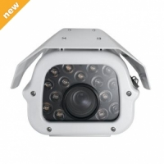  |  |  |  | 패턴 1 | 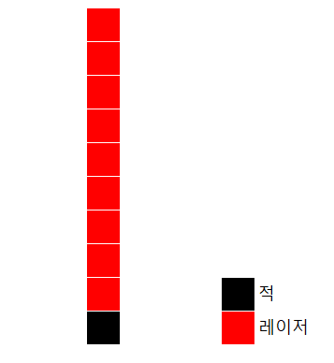 |  | 컨셉아트 |  | 예시 레퍼런스 |  |  |  | 패턴 1 |  | 컨셉아트 |  | 예시 레퍼런스 |  |  |  | 패턴 1 |  | 컨셉아트 | 

 | 위에 사진들 마냥 가운데에 렌즈가 박혀있는 것 처럼 표현 위에는 철판(1)의 모서리 4군데를 나사로 박아서 마감처리 한것 처럼 표현 전체적인 제질은 철이지만 전체적인 제질에 사용되는 철의 색깔과 위에 서술한 철판의 색깔이 약간은 달랐음 좋겠음. |  |  |  |  | X축 위에서 공격 Y축 이동 안됨 |  |  |  |  | 위에 사진들 마냥 가운데에 렌즈가 박혀있는 것 처럼 표현 위에는 철판(1)의 모서리 4군데를 나사로 박아서 마감처리 한것 처럼 표현 전체적인 제질은 철이지만 전체적인 제질에 사용되는 철의 색깔과 위에 서술한 철판의 색깔이 약간은 달랐음 좋겠음. |  |  |  | X축 위에서 공격 Y축 이동 안됨 |  |  |  | 위에 사진들 마냥 가운데에 렌즈가 박혀있는 것 처럼 표현 위에는 철판(1)의 모서리 4군데를 나사로 박아서 마감처리 한것 처럼 표현 전체적인 제질은 철이지만 전체적인 제질에 사용되는 철의 색깔과 위에 서술한 철판의 색깔이 약간은 달랐음 좋겠음. |  |  |  | X축 위에서 공격 Y축 이동 안됨

고유 넘버 | 002 | 1001 / 15% |  |  |  |  |  |  |  | 고유 넘버 | 002 |  |  |  |  |  |  | 고유 넘버 | 002
이름 | 감시자Y Mk.1 |  | ID | 1400211 |  |  |  |  |  | 이름 | 감시자Y Mk.1 | ID | 1400212 |  |  |  |  | 이름 | 감시자Y Mk.1 | ID | 1400213
등급 | 1 |  | 공격타입 | 4 |  |  |  |  |  | 등급 | 1 | 공격타입 | 4 |  |  |  |  | 등급 | 1 | 공격타입 | 4
등장 스테이지 | All |  | 몹타입 | 1 |  |  |  |  |  | 등장 스테이지 | All | 몹타입 | 1 |  |  |  |  | 등장 스테이지 | All | 몹타입 | 1
공격 딜레이 | 1 |  |  |  |  |  |  |  |  | 공격 딜레이 | 2 |  |  |  |  |  |  | 공격 딜레이 | 3
특이 사항 | 모든 스테이지에 등장 |  |  |  |  |  |  |  |  | 특이 사항 | 모든 스테이지에 등장 |  |  |  |  |  |  | 특이 사항 | 모든 스테이지에 등장

예시 레퍼런스 | 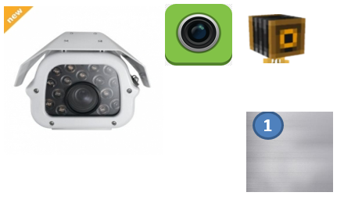 |  |  |  | 패턴 1 |  |  | 컨셉아트 |  | 예시 레퍼런스 |  |  |  | 패턴 1 |  | 컨셉아트 |  | 예시 레퍼런스 |  |  |  | 패턴 1 |  | 컨셉아트 | 

 | 140012의 측면 모습 |  |  |  |  | y축 위에서 공격 x축 위로 이동(x) |  |  |  |  | 140012의 측면 모습 |  |  |  | y축 위에서 공격 x축 위로 이동(x) |  |  |  | 140012의 측면 모습 |  |  |  | y축 위에서 공격 x축 위로 이동(x)

고유 넘버 | 004 |  |  |  |  |  |  |  |  | 고유 넘버 | 004 |  |  |  |  |  |  | 고유 넘버 | 004
이름 | 메딕 Mk.1 |  | ID | 1000431 |  |  |  |  |  | 이름 | 메딕 Mk.1 | ID | 1000432 |  |  |  |  | 이름 | 메딕 Mk.1 | ID | 1000433
등급 | 1 |  | 공격타입 | 0 |  |  |  |  |  | 등급 | 1 | 공격타입 | 0 |  |  |  |  | 등급 | 1 | 공격타입 | 0
등장 스테이지 |  |  | 몹타입 | 3 |  |  |  |  |  | 등장 스테이지 |  | 몹타입 | 3 |  |  |  |  | 등장 스테이지 |  | 몹타입 | 3
공격 딜레이 | 1 |  |  |  |  |  |  |  |  | 공격 딜레이 | 2 |  |  |  |  |  |  | 공격 딜레이 | 3
특이 사항 |  |  |  |  |  |  |  |  |  | 특이 사항 |  |  |  |  |  |  |  | 특이 사항

예시 레퍼런스 |   |  |  |  | 패턴 1 |  |  | 컨셉아트 |  | 예시 레퍼런스 |  |  |  | 패턴 1 | 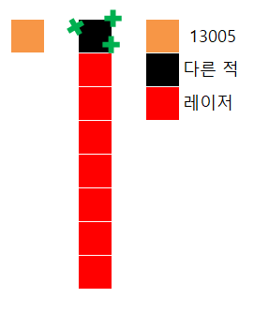 | 컨셉아트 |  | 예시 레퍼런스 |  |  |  | 패턴 1 |  | 컨셉아트 | 

 | 녹색 십자가 박아서 누가 봐도 이 친구가 힐하는 놈이다 알게 해주세요. |  |  |  |  | 주기적으로 체력이 가장 낮은 적군 하나를 회복시키며 만약 1000431을 죽일시 플레이어 체력이 회복 됨 |  |  |  |  | 녹색 십자가 박아서 누가 봐도 이 친구가 힐하는 놈이다 알게 해주세요. |  |  |  | 주기적으로 체력이 가장 낮은 적군 하나를 회복시키며 만약 1000431을 죽일시 플레이어 체력이 회복 됨 |  |  |  | 녹색 십자가 박아서 누가 봐도 이 친구가 힐하는 놈이다 알게 해주세요. |  |  |  | 주기적으로 체력이 가장 낮은 적군 하나를 회복시키며 만약 1000431을 죽일시 플레이어 체력이 회복 됨

고유 넘버 | 005 |  |  |  |  |  |  |  |  | 고유 넘버 | 005 |  |  |  |  |  |  | 고유 넘버 | 005
이름 | 추적자 Mk.1 |  | ID | 1400511 |  |  |  |  |  | 이름 | 추적자 Mk.1 | ID | 1400512 |  |  |  |  | 이름 | 추적자 Mk.1 | ID | 1400513
등급 | 1 |  | 공격타입 | 4 |  |  |  |  |  | 등급 | 1 | 공격타입 | 4 |  |  |  |  | 등급 | 1 | 공격타입 | 4
등장 스테이지 |  |  | 몹타입 | 1 |  |  |  |  |  | 등장 스테이지 |  | 몹타입 | 1 |  |  |  |  | 등장 스테이지 |  | 몹타입 | 1
공격 딜레이 | 1 |  |  |  |  |  |  |  |  | 공격 딜레이 | 2 |  |  |  |  |  |  | 공격 딜레이 | 3
특이 사항 |  |  |  |  |  |  |  |  |  | 특이 사항 |  |  |  |  |  |  |  | 특이 사항

예시 레퍼런스 | 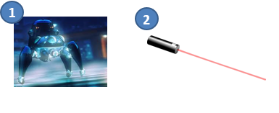 |  |  |  | 패턴 1 | 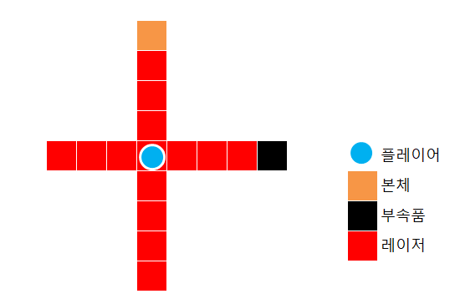 |  | 컨셉아트 |   | 예시 레퍼런스 |  |  |  | 패턴 1 |  | 컨셉아트 |   | 예시 레퍼런스 |  |  |  | 패턴 1 |  | 컨셉아트 |  

 | 본체는 1번 처럼 동그란 몸체 베이스에 다리 달려있음 부속품은 2번 처럼 원기둥 처럼 생김 |  |  |  |  | 플레이어의 좌표값을 추적하여 따라다닌다. 히트박스는 본체에게만 있으며, 본체의 부재시 몹이 사라짐 |  |  |  |  | 본체는 1번 처럼 동그란 몸체 베이스에 다리 달려있음 부속품은 2번 처럼 원기둥 처럼 생김 |  |  |  | 플레이어의 좌표값을 추적하여 따라다닌다. 히트박스는 본체에게만 있으며, 본체의 부재시 몹이 사라짐 |  |  |  | 본체는 1번 처럼 동그란 몸체 베이스에 다리 달려있음 부속품은 2번 처럼 원기둥 처럼 생김 |  |  |  | 플레이어의 좌표값을 추적하여 따라다닌다. 히트박스는 본체에게만 있으며, 본체의 부재시 몹이 사라짐

고유 넘버 | 006 |  |  |  |  |  |  |  |  | 고유 넘버 | 006 |  |  |  |  |  |  | 고유 넘버 | 006
이름 |  |  | ID | 1400611 |  |  |  |  |  | 이름 |  | ID | 1400612 |  |  |  |  | 이름 |  | ID | 1400613
등급 | 1 |  | 공격타입 | 4 |  |  |  |  |  | 등급 | 1 | 공격타입 | 4 |  |  |  |  | 등급 | 1 | 공격타입 | 4
등장 스테이지 |  |  | 몹타입 | 1 |  |  |  |  |  | 등장 스테이지 |  | 몹타입 | 1 |  |  |  |  | 등장 스테이지 |  | 몹타입 | 1
공격 딜레이 | 1 |  |  |  |  |  |  |  |  | 공격 딜레이 | 2 |  |  |  |  |  |  | 공격 딜레이 | 3
특이 사항 |  |  |  |  |  |  |  |  |  | 특이 사항 |  |  |  |  |  |  |  | 특이 사항

예시 레퍼런스 | 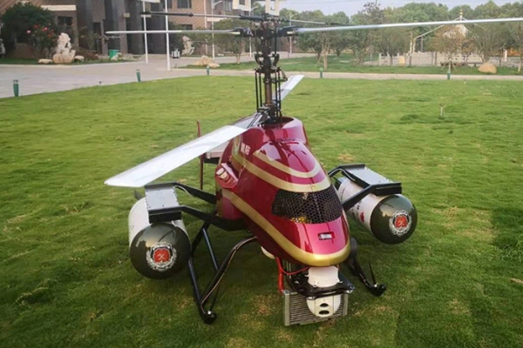 |  |  |  | 패턴 1 | 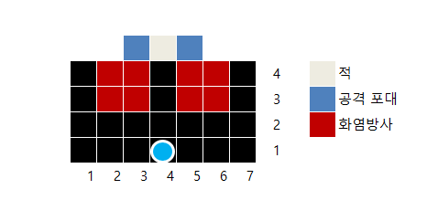 |  | 컨셉아트 |  | 예시 레퍼런스 |  |  |  | 패턴 1 |  | 컨셉아트 |  | 예시 레퍼런스 |  |  |  | 패턴 1 |  | 컨셉아트 | 

 | 몸체는 위 사진처럼 붉은 계열에 날렵하게 그려주시고 공격 포대는 동그라미 부분처럼 처리해주시면 될 것 같습니다. |  |  |  |  | 사이드로 공격하며, 히트박스에 닿는다면 , 도트 데미지를 받는다 |  |  |  |  | 몸체는 위 사진처럼 붉은 계열에 날렵하게 그려주시고 공격 포대는 동그라미 부분처럼 처리해주시면 될 것 같습니다. |  |  |  | 사이드로 공격하며, 히트박스에 닿는다면 , 도트 데미지를 받는다 |  |  |  | 몸체는 위 사진처럼 붉은 계열에 날렵하게 그려주시고 공격 포대는 동그라미 부분처럼 처리해주시면 될 것 같습니다. |  |  |  | 사이드로 공격하며, 히트박스에 닿는다면 , 도트 데미지를 받는다

고유 넘버 | 009 |  |  |  |  |  |  |  |  | 고유 넘버 | 009 |  |  |  |  |  |  | 고유 넘버 | 009
이름 |  |  | ID | 1100911 |  |  |  |  |  | 이름 |  | ID | 1100912 |  |  |  |  | 이름 |  | ID | 1100913
등급 | 1 |  | 공격타입 | 1 |  |  |  |  |  | 등급 | 1 | 공격타입 | 1 |  |  |  |  | 등급 | 1 | 공격타입 | 1
등장 스테이지 |  |  | 몹타입 | 1 |  |  |  |  |  | 등장 스테이지 |  | 몹타입 | 1 |  |  |  |  | 등장 스테이지 |  | 몹타입 | 1
공격 딜레이 | 1 |  |  |  |  |  |  |  |  | 공격 딜레이 | 2 |  |  |  |  |  |  | 공격 딜레이 | 3
특이 사항 |  |  |  |  |  |  |  |  |  | 특이 사항 |  |  |  |  |  |  |  | 특이 사항

예시 레퍼런스 |  |  |  |  | 패턴 1 | 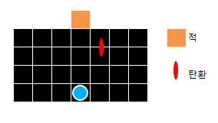 |  | 컨셉아트 |  | 예시 레퍼런스 |  |  |  | 패턴 1 |  | 컨셉아트 |  | 예시 레퍼런스 |  |  |  | 패턴 1 |  | 컨셉아트 | 

 | 위 사진에서 동그라미 부분에 빨간색 렌즈를 그려 부각시켜주세요. |  |  |  |  | 주기적으로 플레이어를 X초 동안 따라오는 탄환 생성 탄환은 플레이어에게 닿았거나 플레이어를 따라오는 시간인 X초가 지나면 터짐. |  |  |  |  | 위 사진에서 동그라미 부분에 빨간색 렌즈를 그려 부각시켜주세요. |  |  |  | 주기적으로 플레이어를 X초 동안 따라오는 탄환 생성 탄환은 플레이어에게 닿았거나 플레이어를 따라오는 시간인 X초가 지나면 터짐. |  |  |  | 위 사진에서 동그라미 부분에 빨간색 렌즈를 그려 부각시켜주세요. |  |  |  | 주기적으로 플레이어를 X초 동안 따라오는 탄환 생성 탄환은 플레이어에게 닿았거나 플레이어를 따라오는 시간인 X초가 지나면 터짐.

고유 넘버 | 010 |  |  |  |  |  |  |  |  | 고유 넘버 | 010 |  |  |  |  |  |  | 고유 넘버 | 010
이름 |  |  | ID | 1501011 |  |  |  |  |  | 이름 |  | ID | 1501012 |  |  |  |  | 이름 |  | ID | 1501013
등급 | 1 |  | 공격타입 | 5 |  |  |  |  |  | 등급 | 1 | 공격타입 | 5 |  |  |  |  | 등급 | 1 | 공격타입 | 5
등장 스테이지 |  |  | 몹타입 | 1 |  |  |  |  |  | 등장 스테이지 |  | 몹타입 | 1 |  |  |  |  | 등장 스테이지 |  | 몹타입 | 1
공격 딜레이 | 1 |  |  |  |  |  |  |  |  | 공격 딜레이 | 2 |  |  |  |  |  |  | 공격 딜레이 | 3
특이 사항 |  |  |  |  |  |  |  |  |  | 특이 사항 |  |  |  |  |  |  |  | 특이 사항

예시 레퍼런스 | 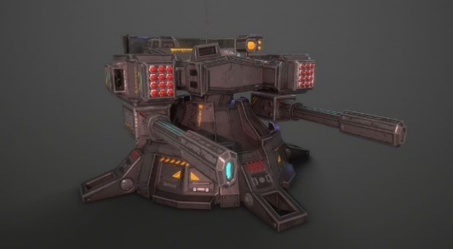 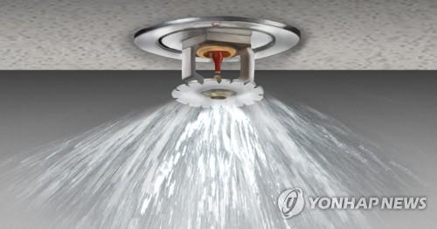 |  |  |  | 패턴 1 | 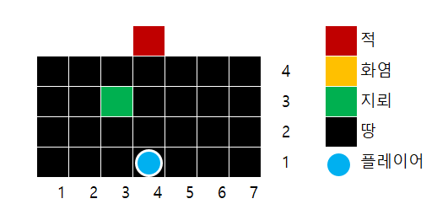 |  | 컨셉아트 |  | 예시 레퍼런스 | 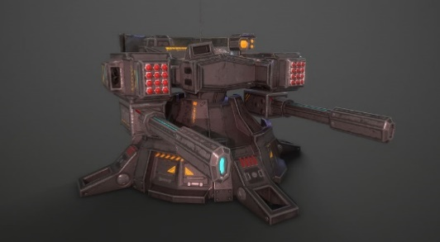 |  |  | 패턴 1 |  | 컨셉아트 |  | 예시 레퍼런스 |  |  |  | 패턴 1 |  | 컨셉아트 | 

 | 포신이 하나만 있는 드론으로 그려주세요, 포신이 굉장히 크고 아름답게 부탁드립니다. 지뢰는 우측 스프링 쿨러가 바닥에 달려 있고 화염이 수평으로 주변에 방사되게 부탁드리겠습니다. |  |  |  |  | x초마다 한 번 랜덤한 타일에 밟으면 (x)범위 만큼 화염을 내뿜는 지뢰 생성 화염은 x의 데미지를 x초 동안 나눠서 도트 데미지를 입힌다. |  |  |  |  | 포신이 하나만 있는 드론으로 그려주세요, 포신이 굉장히 크고 아름답게 부탁드립니다. 지뢰는 우측 스프링 쿨러가 바닥에 달려 있고 화염이 수평으로 주변에 방사되게 부탁드리겠습니다. |  |  |  | x초마다 한 번 랜덤한 타일에 밟으면 (x)범위 만큼 화염을 내뿜는 지뢰 생성 화염은 x의 데미지를 x초 동안 나눠서 도트 데미지를 입힌다. |  |  |  | 포신이 하나만 있는 드론으로 그려주세요, 포신이 굉장히 크고 아름답게 부탁드립니다. 지뢰는 우측 스프링 쿨러가 바닥에 달려 있고 화염이 수평으로 주변에 방사되게 부탁드리겠습니다. |  |  |  | x초마다 한 번 랜덤한 타일에 밟으면 (x)범위 만큼 화염을 내뿜는 지뢰 생성 화염은 x의 데미지를 x초 동안 나눠서 도트 데미지를 입힌다.

고유 넘버 | 012 |  |  |  |  |  |  |  |  | 고유 넘버 | 012 |  |  |  |  |  |  | 고유 넘버 | 012
이름 |  |  | ID | 1501241 |  |  |  |  |  | 이름 |  | ID | 1501242 |  |  |  |  | 이름 |  | ID | 1501243
등급 | 1 |  | 공격타입 | 5 |  |  |  |  |  | 등급 | 1 | 공격타입 | 5 |  |  |  |  | 등급 | 1 | 공격타입 | 5
등장 스테이지 |  |  | 몹타입 | 4 |  |  |  |  |  | 등장 스테이지 |  | 몹타입 | 4 |  |  |  |  | 등장 스테이지 |  | 몹타입 | 4
공격 딜레이 | 1 |  |  |  |  |  |  |  |  | 공격 딜레이 | 2 |  |  |  |  |  |  | 공격 딜레이 | 3
특이 사항 |  |  |  |  |  |  |  |  |  | 특이 사항 |  |  |  |  |  |  |  | 특이 사항

예시 레퍼런스 | 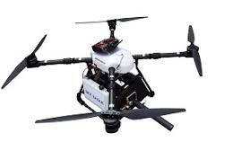 |  |  |  | 패턴 1 | 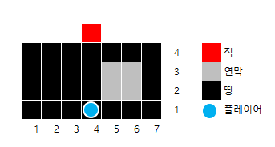 |  | 컨셉아트 |  | 예시 레퍼런스 |  |  |  | 패턴 1 |  | 컨셉아트 |  | 예시 레퍼런스 |  |  |  | 패턴 1 |  | 컨셉아트 | 

 | 위에 날개 다 없애고 밑에 동그라미 부분들에 작은 프로펠러들 그려주세요. |  |  |  |  | x초마다 x초 만큼 유지되는 2*2범위의 연막을 생성한다. 플레이어는 연막에 닿아도 데미지를 입지 않는 대신 시야를 차단당한다. Ex)그레이브즈 연막 |  |  |  |  | 위에 날개 다 없애고 밑에 동그라미 부분들에 작은 프로펠러들 그려주세요. |  |  |  | x초마다 x초 만큼 유지되는 2*2범위의 연막을 생성한다. 플레이어는 연막에 닿아도 데미지를 입지 않는 대신 시야를 차단당한다. Ex)그레이브즈 연막 |  |  |  | 위에 날개 다 없애고 밑에 동그라미 부분들에 작은 프로펠러들 그려주세요. |  |  |  | x초마다 x초 만큼 유지되는 2*2범위의 연막을 생성한다. 플레이어는 연막에 닿아도 데미지를 입지 않는 대신 시야를 차단당한다. Ex)그레이브즈 연막

고유 넘버 | 013 |  |  |  |  |  |  |  |  | 고유 넘버 | 013 |  |  |  |  |  |  | 고유 넘버 | 013
이름 |  |  | ID | 14013141 |  |  |  |  |  | 이름 |  | ID | 14013142 |  |  |  |  | 이름 |  | ID | 14013143
등급 | 1 |  | 공격타입 | 4 |  |  |  |  |  | 등급 | 1 | 공격타입 | 4 |  |  |  |  | 등급 | 1 | 공격타입 | 4
등장 스테이지 |  |  | 몹타입 | 14 |  |  |  |  |  | 등장 스테이지 |  | 몹타입 | 14 |  |  |  |  | 등장 스테이지 |  | 몹타입 | 14
공격 딜레이 | 1 |  |  |  |  |  |  |  |  | 공격 딜레이 | 2 |  |  |  |  |  |  | 공격 딜레이 | 3
특이 사항 |  |  |  |  |  |  |  |  |  | 특이 사항 |  |  |  |  |  |  |  | 특이 사항

예시 레퍼런스 | 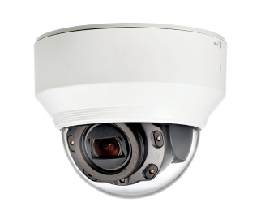 |  |  |  | 패턴 1 | 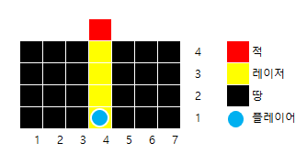 |  | 컨셉아트 |  | 예시 레퍼런스 |  |  |  | 패턴 1 |  | 컨셉아트 |  | 예시 레퍼런스 |  |  |  | 패턴 1 |  | 컨셉아트 | 

 | 흰색 부분이 차지하고 있는 부분을 줄여주시고 동그란 부분을 키워주세요. 위 사진과는 다르게 렌즈 반쯤 닫혀있게 하지말고 동그랗게 해주세요. |  |  |  |  | 일직선 방향으로 레이저 발사 레이저 자체의 공격력은 낮은 대신 레이저에 맞은 플레이어의 움직임을 둔하게 만든다. (상태이상: 둔화) |  |  |  |  | 흰색 부분이 차지하고 있는 부분을 줄여주시고 동그란 부분을 키워주세요. 위 사진과는 다르게 렌즈 반쯤 닫혀있게 하지말고 동그랗게 해주세요. |  |  |  | 일직선 방향으로 레이저 발사 레이저 자체의 공격력은 낮은 대신 레이저에 맞은 플레이어의 움직임을 둔하게 만든다. (상태이상: 둔화) |  |  |  | 흰색 부분이 차지하고 있는 부분을 줄여주시고 동그란 부분을 키워주세요. 위 사진과는 다르게 렌즈 반쯤 닫혀있게 하지말고 동그랗게 해주세요. |  |  |  | 일직선 방향으로 레이저 발사 레이저 자체의 공격력은 낮은 대신 레이저에 맞은 플레이어의 움직임을 둔하게 만든다. (상태이상: 둔화)

boss
Boss Table

고유 넘버 | 101
이름 | 아담(Adam) | ID | 341012
등급 | 3 | 공격타입 | 4
등장 스테이지 | 1-3 | 몹타입 | 2
공격 딜레이
특이 사항 | 2페이즈 존재

컨셉아트 |   |  |  |  |  |   |  |  

외형 |  |  |  | 패턴 1 | 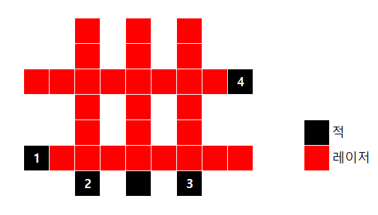 | 패턴 2 | 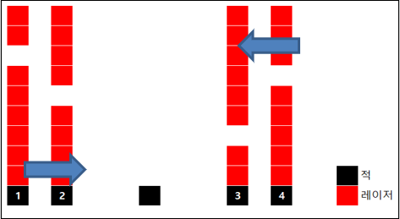 | 패턴 3

 | 본체 베이스는 2번 그림에서 잡아주세요 본체에 로마 숫자로 1이 써있고 3번 그림 문양이 박혀있음 부속품들(1,2,3,4)은 그림 1마냥 동그란 형태로 표현 (단 2,3은 정면, 1,4는 측면임) |  |  |  | 히트 박스는 숫자가 없는 본체만 가지고 있으며, 2, 3은 X축 위에서만 자유롭게 움직일 수 있으며, 몹 140012의 모델을 가지고 있습니다. 1, 4는 Y축 위에서만 자유롭게 움직일 수 있으며 몹 140032의 모델을 가지고 있습니다. |  | 피가 50%남았을 때 페이즈 변경 변경 후 패턴 1을 주로 사용하다가 패턴 2를 사용(총 5번) 설명: 양 옆에서 무작위로 한칸이 빈 레이저 생성 후 반대편으로 이동시킴 |  | 피가 30%남았을 때 페이즈 변경 페이즈 변경 시 패턴 1의 경고 후 공격 딜레이 감소 (경고 타일 색 변경 -> 기본 공격 빨라짐) 패턴 2 사용 (총 5번)

고유 넘버 | 102
이름 | 보이(Boy) | ID | 321022
등급 | 3 | 공격타입 | 2
등장 스테이지 | ??? | 몹타입 | 2
공격 딜레이
특이 사항 | 2페이즈 존재

컨셉아트 |  |  |  |  |  |  z

외형 | 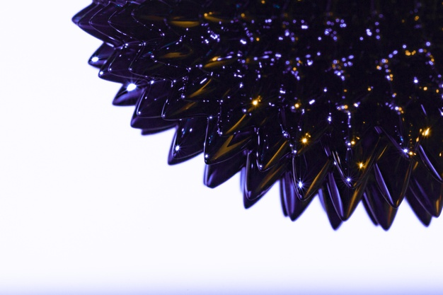 |  |  | 패턴 1 | 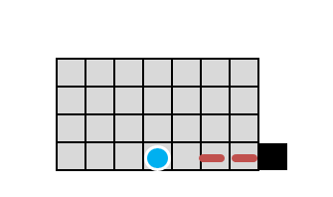 | 패턴 2 | 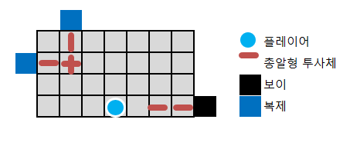 | 패턴 3 | 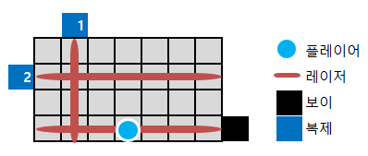 | 패턴 6 | 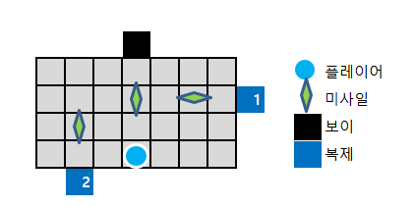

 | 위 사진은 강자성체자석인데요. 이 자석으로 구를 만들어주세요 그리고 강자성체의 속에 붉은색 구를 그려주세요, 강자성체자석의 불투명도를 내부의 붉은 구가 보이게 조절해주세요 강자성체에서 만들어지는 투사체 라는 느낌으로 레이저, 미사일도 만들어주세요 본체와 복제에 로마 숫자 2를 적어주세요 ps. 이 유닛의 공격에 맞는다면 플레이어는 오직 본체 쪽으로 느린 속도로 서서히 끌려갑니다, 끌려가는 중에는 공격이 가능합니다. Ex. 스타크래프트2 합필마라톤 : 오르페우스 ps. 플레이어의 몸이 액체자석으로 침식됩니다 |  |  |  | 체력이 100% 이하일시 본체는 초당 2발씩 나가는 (Red)(총알형)투사체로 랜덤한 X축 위에서 4번 공격하며 3초 후 랜덤한 Y축 위에서 초당 2발씩 나가는(Red)(총알형)투사체로 4번 공격하며 이 문장을 반복한다. |  | 체력이 50% 미만일시 페이즈 변경을 한다. 7초당 한 번 씩 보이의 현재 체력의 75%를 가진 복제를 소환한다. 이때 보이와 복제품들은 보이의 HP에 맞춰서 공격 방식이 달라지며 복제는 보이의 패턴1을 실행한다. Ps. 복제는 HP 존재하며 HP가 0이 되면 사라진다. Ps2. 디자인이 성게처럼 날카로워집니다. |  | 체력이 30% 미만일시 페이즈 변경을 한다. 보이와 복제들은 랜덤 위치에서 Red형식의 레이저를 발사하며, 3번 발사하면 상반되는 축에서 공격한다. |  | 체력이 10% 미만일시 페이즈 변경을 한다. 보이와 복제들은 플레이어와 닿으면 터지는 미사일을 White 형식으로 발사합니다 3번 공격하면 상반되는 축에서 공격합니다.

고유 넘버 | 103
이름 | 찰스(Charles) | ID | 3103
등급 | 3 | 공격타입
등장 스테이지 |  | 몹타입
공격 딜레이
특이 사항

컨셉아트

외형 |  |  |  | 패턴 1 |  | 패턴 2 |  | 패턴 3

고유 넘버 | 104
이름 | 데이비드(David) | ID | 3104
등급 | 3 | 공격타입
등장 스테이지 |  | 몹타입
공격 딜레이
특이 사항

컨셉아트

외형 |  |  |  | 패턴 1 |  | 패턴 2 |  | 패턴 3

고유 넘버 | 105
이름 | 에드워드(Edward) | ID | 3105
등급 | 3 | 공격타입
등장 스테이지 |  | 몹타입
공격 딜레이
특이 사항

컨셉아트

외형 |  |  |  | 패턴 1 |  | 패턴 2 |  | 패턴 3

고유 넘버 | 106
이름 | 프랭크(Frank) | ID | 3106
등급 | 3 | 공격타입
등장 스테이지 |  | 몹타입
공격 딜레이
특이 사항

컨셉아트

외형 |  |  |  | 패턴 1 |  | 패턴 2 |  | 패턴 3

고유 넘버 | 107
이름 | 조지(George) | ID | 3107
등급 | 3 | 공격타입
등장 스테이지 |  | 몹타입
공격 딜레이
특이 사항

컨셉아트

외형 |  |  |  | 패턴 1 |  | 패턴 2 |  | 패턴 3

map0
Map0

스테이지 넘버 | 이름
0-1 | 복도
구조 |  | 설명
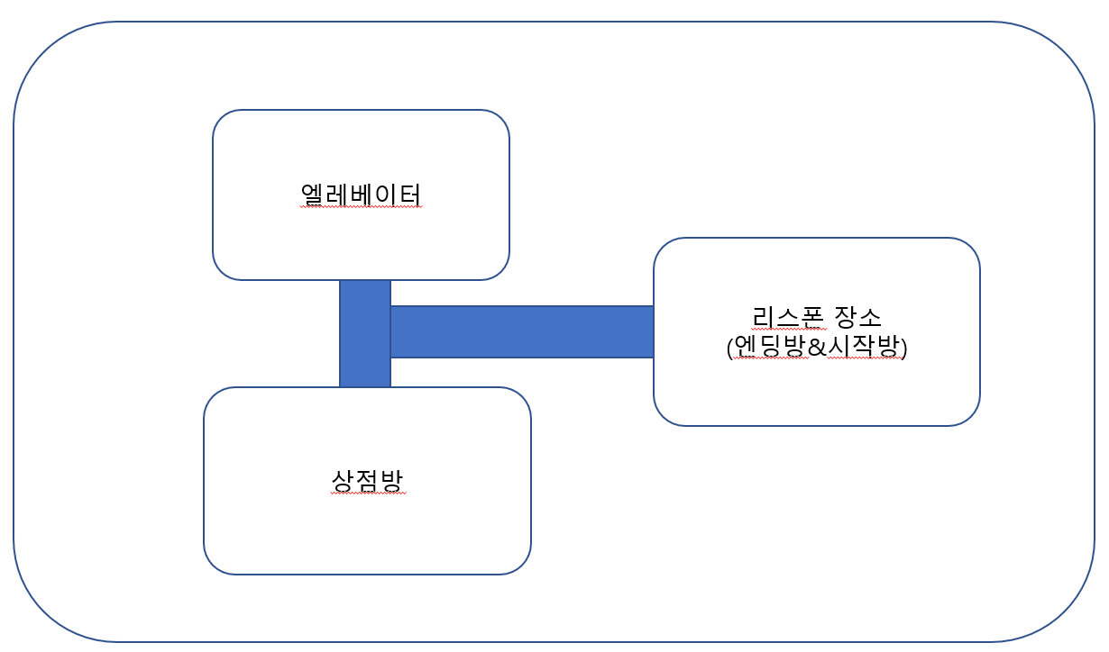 |  | 플레이어의 시작 위치&엔딩&리스폰방 (첫 시작 후 등장 장소, 리스폰방, 엔딩방을 동시에 처리하는 트리거) 엘리베이터(스테이지에서 스테이지로 이동하는 트리거) 무기 제작소를(무기를 제작하고 장착하는 트리거) 연결해주는 길

스테이지 넘버 | 이름
0-2 | 시작방(가칭)
구조 |  | 설명
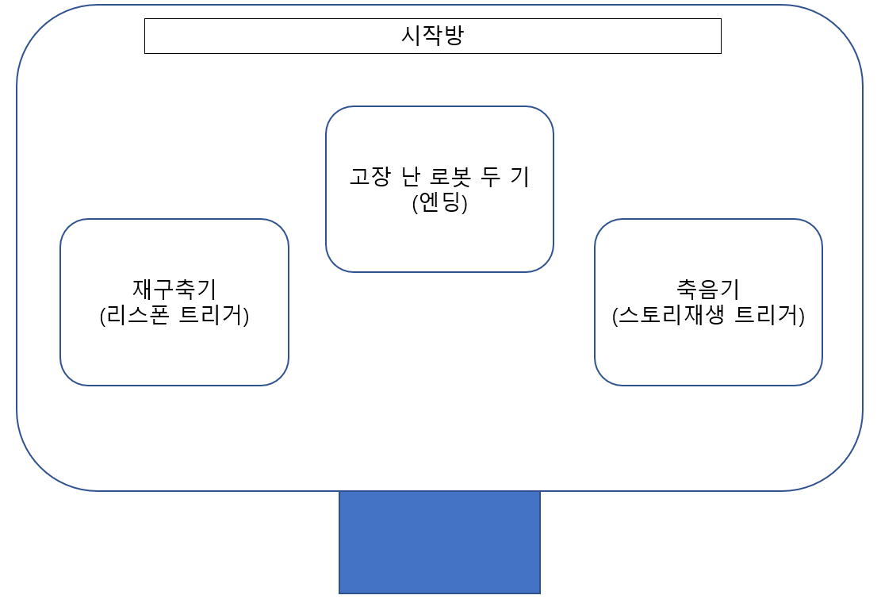 |  | 게임 시작 시 플레이어의 처음 위치이다 고장 난 로봇 두 기 (7번째 보스인 조지를 클리어 하고 난 후 조지의 드랍템을 축음기에 넣고 스토리를 들은 후 접촉하면 히든 스토리가 나온다. ) 재구축기 (플레이어가 죽고 나서 부활하는 장치이며, 죽고나서 부활한다면 저 위치에서 재생성 애니메이션을 통해 연출 한 후 움직일 수 있다) 축음기 (보스 or 몹 or 특정조건을 통해 얻는 저장장치를 얻은 후 축음기에 넣는다면 배경스토리를 들을 수 있다 and 엔딩스토리를 볼 수 있다)

스테이지 넘버 | 이름
0-3 | 엘리베이터
구조 |  | 설명
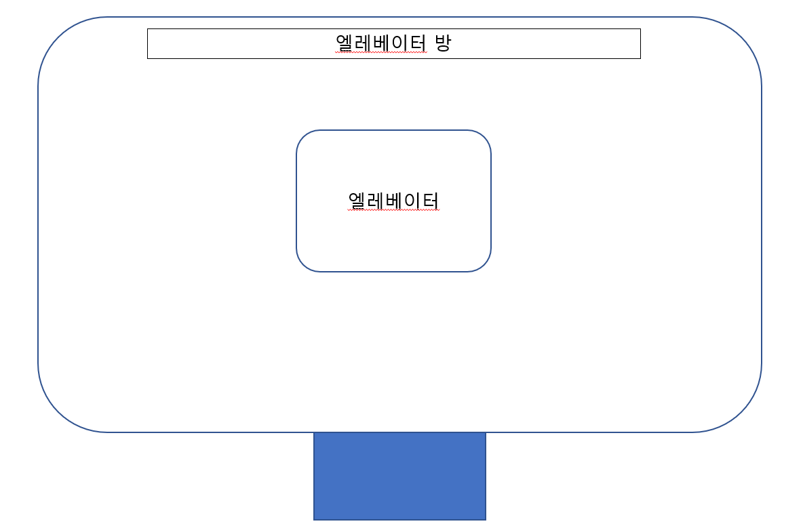 |  | 엘리베이터 : 접촉시 나타나는 엘레베이터 ui를 통해 플레이어를 원하는 스테이지로 이동 가능하게하는 곳

스테이지 넘버 | 이름
0-4 | 무기제작방(가칭)
구조 |  | 설명
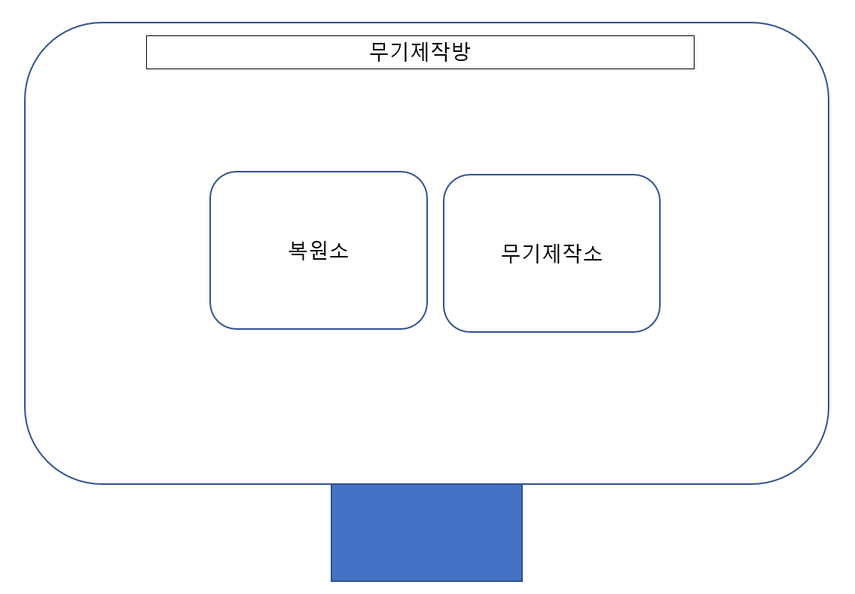 |  | 복원소 : 게임내 재화로 무기의 설계도를 구입 가능하다 무기제작소 : 입수한 설계도를 통해 무기를 제작하는곳이다

map1
Map1

몹 이동 |  | 생성 된 몹은 별도의 설명이 없을 경우 생성 축에 한에서 랜덤으로 움직일 수 있다. (x축위 블록 위에서 생성->x축 블록 위에서만, y축 블록 위에서 생성-> y축 블록 위에서만)

스테이지 넘버 |  | 비고
1-1 |  | 처음 게임을 플레이하는 유저가 게임에 적응할 수 있게 간단하게 만들어 봄
웨이브 |  |  | 구조
wave1 | 1. (4,4)블록 상단에 140012 몹 생성 |  | 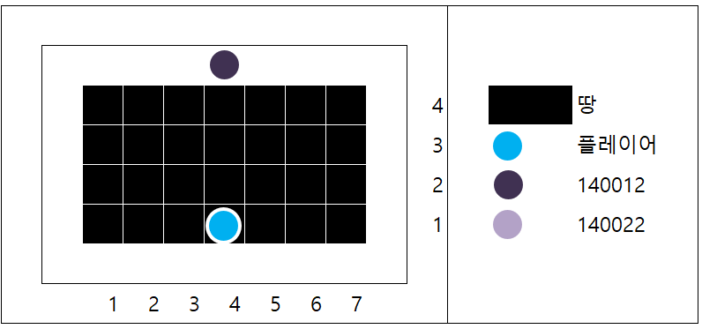

웨이브 |  |  | 구조
wave2 | 1. (2,4)과 (6,4)블록 위 140012 몹 생성 |  | 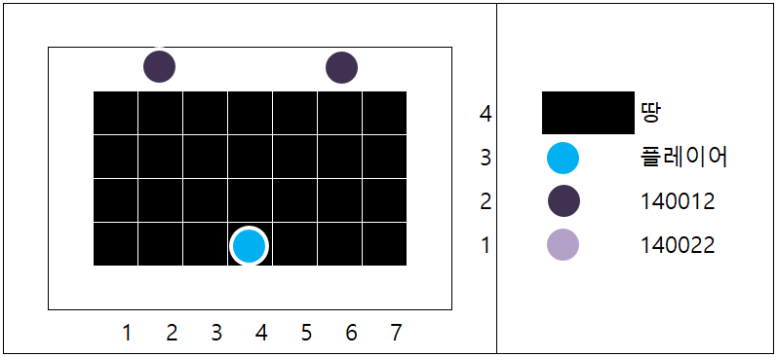

웨이브 |  |  | 구조
wave3 | 1. (2,4)과 (6,4)블록 위 140012 몹 생성 2. (1,3)과 (7,3)블록 옆에 140022 몹 생성 (공격 후 각각 (1,4)과 (7,4)블록 위로 이동) |  | 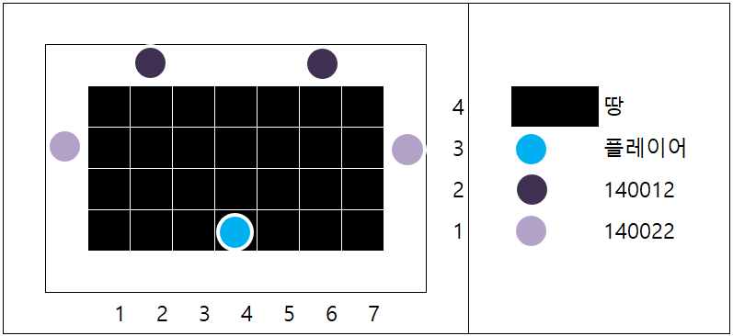

스테이지 넘버 |  | 비고
1-2 |  | 처음으로 뚫린 타일 등장
웨이브 |  |  | 구조
wave1 | 1. (2,5)와 (6,5)블록 위 140012몹 생성 |  | 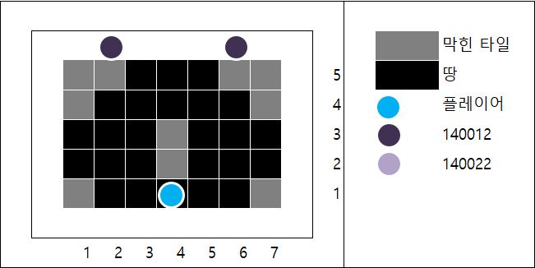

웨이브 |  |  | 구조
wave2 | 1. (2,4)과 (6,4)블록 위 140012 몹 생성 2. (7,3)블록 옆 140022 몹 생성 |  | 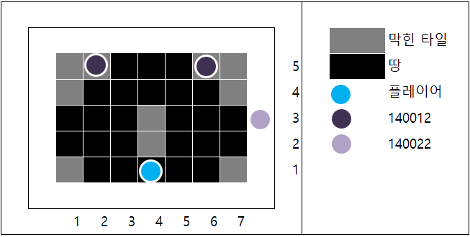

스테이지 넘버 |  | 비고
1-3
웨이브 |  |  | 구조
wave1 | 수정 중 기다려줘요 XD ( ><)b |  | 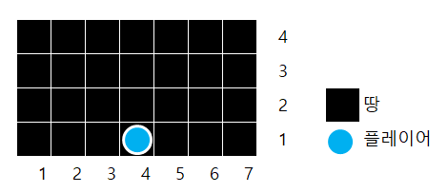

스테이지 넘버 |  | 비고
1-4 |  | 첫 투명 미로 퍼즐 나옴
웨이브 |  |  | 구조
 |  |  | 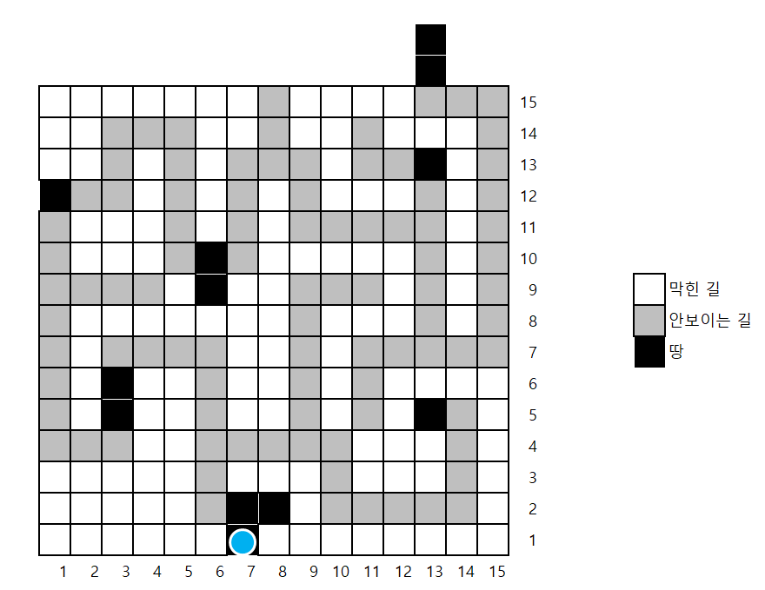

스테이지 넘버 |  | 비고
1-5 |  | 보스 스테이지
패턴 |  |  | 구조
wave1 | 히트 박스는 숫자가 없는 본체만 가지고 있으며, 2, 3은 X축 위에서만 자유롭게 움직일 수 있으며, 몹 140012의 모델을 가지고 있습니다. 1, 4는 Y축 위에서만 자유롭게 움직일 수 있으며 몹 140032의 모델을 가지고 있습니다

패턴 |  |  | 구조
wave2 | 피가 50%남았을 때 페이즈 변경 변경 후 패턴 1을 주로 사용하다가 패턴 2를 사용(총 5번) 설명: 양 옆에서 무작위로 한칸이 빈 레이저 생성 후 반대편으로 이동시킴 |  | 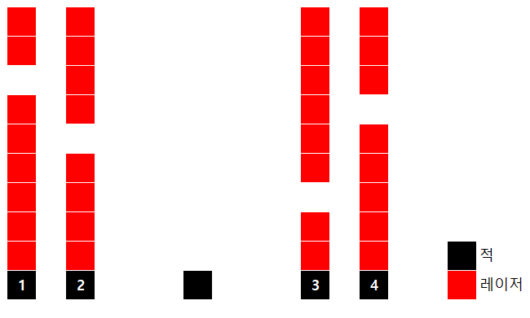

웨이브 |  |  | 구조
wave3 | 피가 30%남았을 때 페이즈 변경 페이즈 변경 시 패턴 1의 경고 후 공격 딜레이 감소 (경고 타일 색 변경 -> 기본 공격 빨라짐) 패턴 2 사용 (총 5번)

map2
Map1

몹 이동 |  | 생성 된 몹은 별도의 설명이 없을 경우 생성 축에 한에서 랜덤으로 움직일 수 있다. (x축위 블록 위에서 생성->x축 블록 위에서만, y축 블록 위에서 생성-> y축 블록 위에서만)

스테이지 넘버 |  | 비고
2-1 |  | 추가예정
웨이브 |  |  | 구조
wave1 | 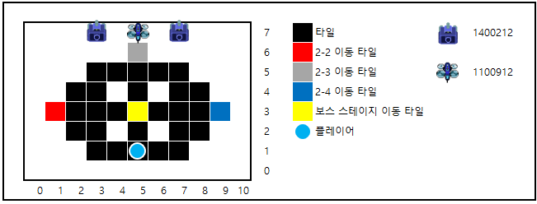
 |  |  |  | 퍼즐 설명 | 2-1스테이지 웨이브에 등장하는 적의 색깔 순서에 따라 차례로 방을 클리어 하면 보스스테이지 이동 타일이 활성화 됩니다. (순서가 틀렸을 경우 활성화 x)

웨이브 |  |  | 구조
wave2 | 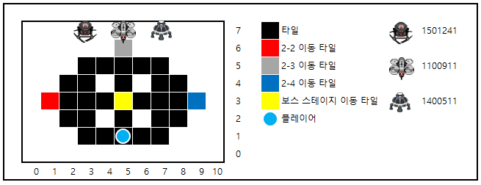

웨이브 |  |  | 구조
wave3 | 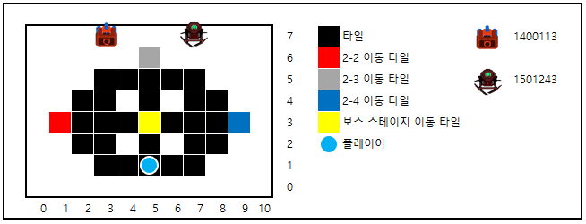

스테이지 넘버 |  | 비고
2-2 |  | 추가예정
웨이브 |  |  | 구조
wave1 | 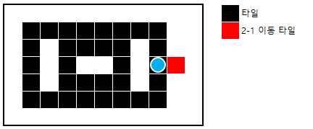

웨이브 |  |  | 구조
wave2

스테이지 넘버 |  | 비고
2-3 |  | 추가예정
웨이브 |  |  | 구조
wave1 | 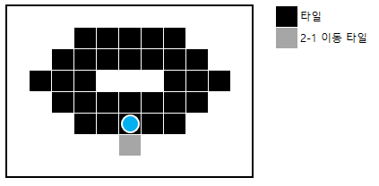

스테이지 넘버 |  | 비고
2-4 |  | 투명 미로 퍼즐
웨이브 |  |  | 구조
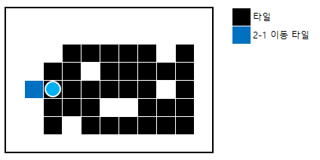

스테이지 넘버 |  | 비고
2-5 |  | 보스 스테이지
패턴 |  |  | 구조
wave1 | 체력이 100% 이하일시 본체는 초당 2발씩 나가는 (Red)(총알형)투사체로 랜덤한 X축 위에서 4번 공격하며 3초 후 랜덤한 Y축 위에서 초당 2발씩 나가는(Red)(총알형)투사체로 4번 공격하며 이 문장을 반복한다.

패턴 |  |  | 구조
wave2 | 체력이 50% 미만일시 페이즈 변경을 한다. 7초당 한 번 씩 보이의 현재 체력의 75%를 가진 복제를 소환한다. 이때 보이와 복제품들은 보이의 HP에 맞춰서 공격 방식이 달라지며 복제는 보이의 패턴1을 실행한다. Ps. 복제는 HP 존재하며 HP가 0이 되면 사라진다.

웨이브 |  |  | 구조
wave3 | 체력이 30% 미만일시 페이즈 변경을 한다. 보이와 복제들은 랜덤 위치에서 Red형식의 레이저를 발사하며, 3번 발사하면 상반되는 축에서 공격한다.

웨이브 |  |  | 구조
wave4 | 체력이 10% 미만일시 페이즈 변경을 한다. 보이와 복제들은 플레이어와 닿으면 터지는 미사일을 White 형식으로 발사합니다 3번 공격하면 상반되는 축에서 공격합니다.

map3
Map3

몹 이동 |  | 생성 된 몹은 별도의 설명이 없을 경우 생성 축에 한에서 랜덤으로 움직일 수 있다. (x축위 블록 위에서 생성->x축 블록 위에서만, y축 블록 위에서 생성-> y축 블록 위에서만)

스테이지 넘버 |  | 비고
3-1 |  | 적응 했지?
웨이브 |  |  | 구조
wave1 | 1. (2,5)에 1400211생성 (2,3)에 1400212 생성 2. 16초 이후 웨이브 종료 |  | 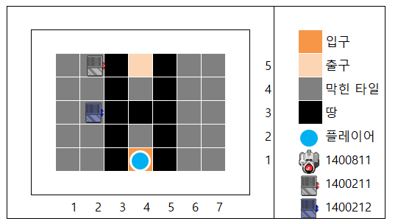

웨이브 |  |  | 구조
wave2 | 1. wave 1을 시행한다 (전 wave에서 몹이 다 죽던 살아있던, wave 1을 시행합니다, 즉 1400211과 1400212를 wave 1에서 둘 다 죽이지 못했다면 *2가 됩니다.) 동시에 (4,5) 상단에 1400811(Gray) 생성 ps. 1400811의 파괴시 웨이브 종료(스테이지 클리어) |  | 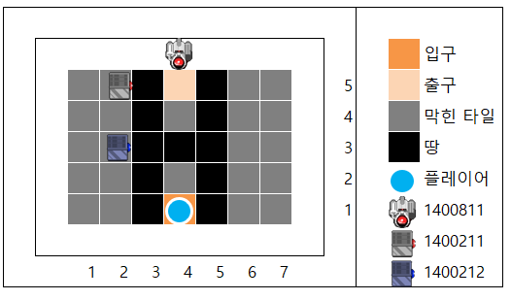

스테이지 넘버 |  | 비고
3-2 |  | 적응 했을거야
웨이브 |  |  | 구조
wave1 | 1. (4,8)에 1400512 생성 3. 15초 후 웨이브 종료 |  | 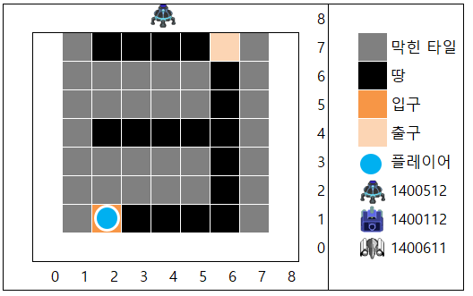

웨이브 |  |  | 구조
wave2 | 1. (7,2),(7,6)에 1400611 생성 / (3,0),(5,8)에 1400112생성 |  | 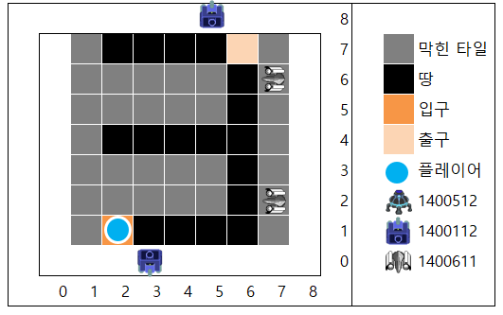

스테이지 넘버 |  | 비고
3-3 |  | 좀 더 쎄게?
웨이브 |  |  | 구조
wave1 | 1.(0,2),(0,4),(0,6)에 1400212생성 2. 32초간 공격하며 1400212를 모두 부수지 못한다면 3. (2,0),(5,8)에 1400812생성 / (7,4)에 1400431 생성 |  | 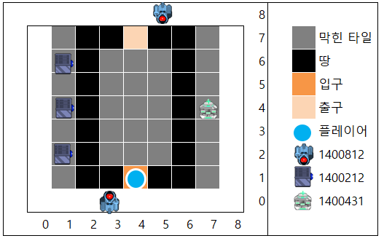

스테이지 넘버 |  | 비고
3-4 |  | 지금 까지 지나왔던 맵을 잘 봐
퍼즐 |  |  | 구조
wave1 | 1. 트리거 진입시 비밀번호 패드 등장 2. 비밀번호 적중시 웨이브 종료 PW : 830 |  | 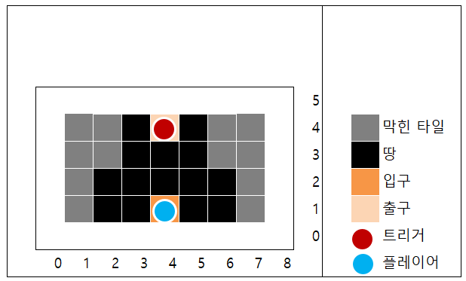

스테이지 넘버 |  | 비고
3-5 |  | 보스 스테이지
패턴 |  |  | 구조
wave1 | 추가 예정

UI
UI

UI명 | InGame | 인게임 UI. |  | 상세설명 |  | 기능
기획 레퍼런스 |  |  | 아트 레퍼런스 | 1번 | 좌측의 파란색 도형에는 캐릭터의 초상화가 들어갑니다. 우측의 붉은색 바는 HP바 입니다 | 1번 | 캐릭터의 현재 체력에 따라서 초상화의 모습이 바뀝니다 (HP 100% : 기본 상태) (HP 50% : 살짝 깨져있고, 찌그러진 상태) (HP 25% : 망가진 상태, 안광이 줄어든 상태) (HP 0% : 안광이 꺼지고 , 부서진 머리가 사선으로 반이 날아간 상태)
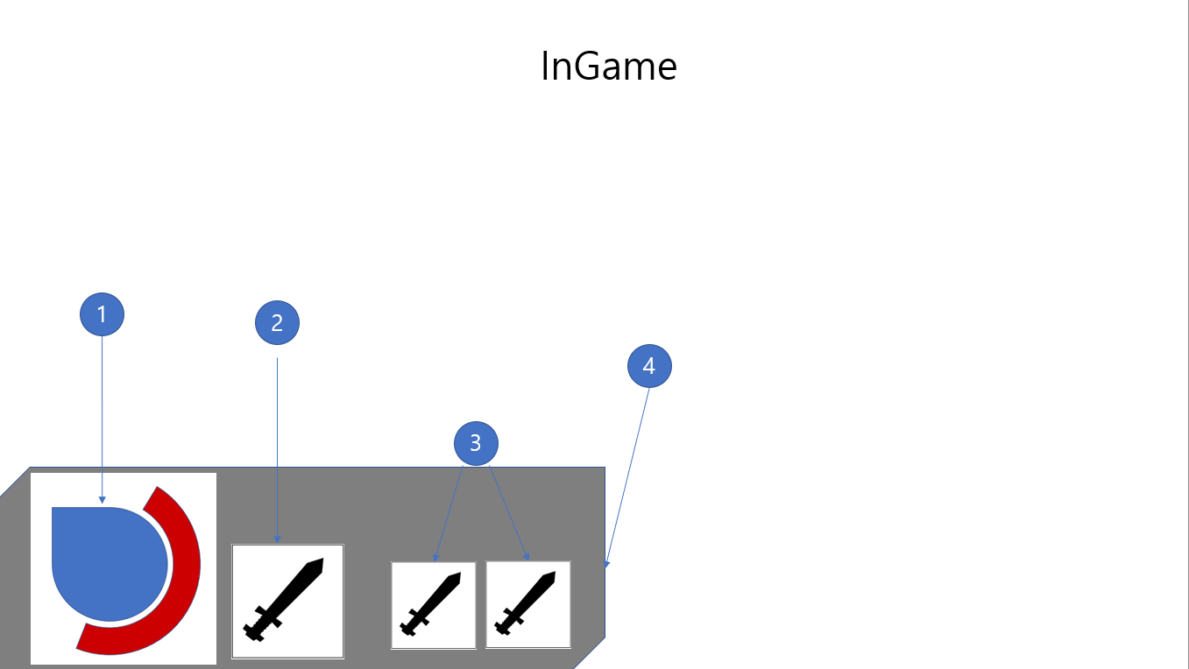 |  |  | 

 |  |  |  | 2번 |  | 2번 | 플레이어의 주 무기가 있는 공간이며 장착된 아이템은 공격력이 40% 증가합니다

 |  |  |  | 3번 |  | 3번 | 보조무기가 담기는 공간이며 장착된 아이템은 공격 속도가 10% 증가합니다

 |  |  |  | 4번 |  | 4번 | 1,2,3번을 담는 디자인용 패널입니다

UI명 | Option | ESC를 누른다면 나오는 UI이며, ESC를 누른다면 게임 진행이 멈춤 |  | 상세설명 |  | 기능
기획 레퍼런스 |  |  | 아트 레퍼런스 | 1번 |  | 1번 | Return 아이콘을 누른다면 1초후부터 게임 진행이 된다
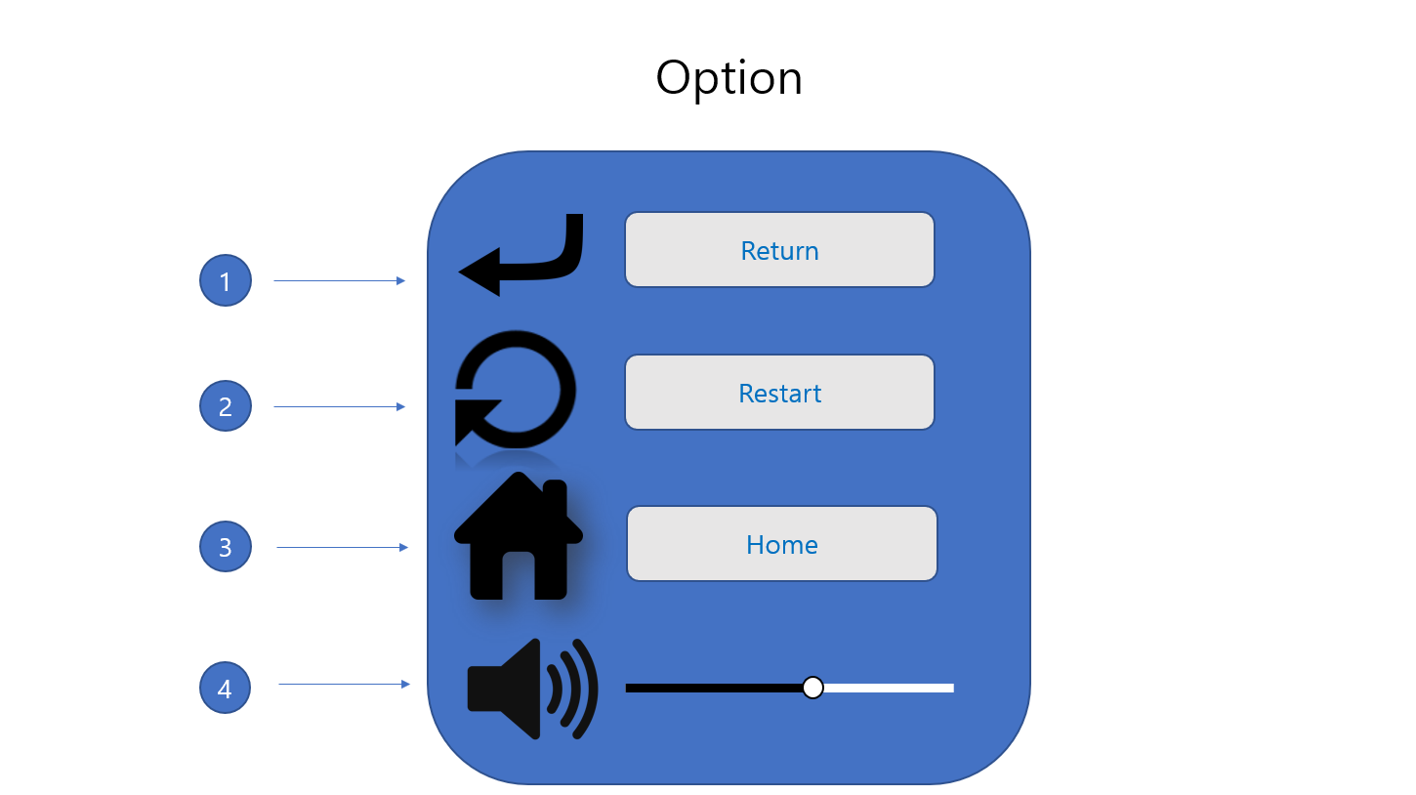 

 |  |  |  | 2번

 |  |  |  |  |  | 2번 | Restart 아이콘을 누른다면 map0의 시작방으로 간다
 |  |  |  | 3번

 |  |  |  |  |  | 3번 | Home 아이콘을 누른다면 title씬으로 간다.

 |  |  |  | 4번
 |  |  |  |  |  | 4번 | 사운드를 조정할 수 있는 아이콘이며, 우측의 막대기에 있는 버튼을 좌측으로 옮긴다면 사운드가 줄어드며, 우측으로 옮긴다면 사운드가 올라간다
홀로그램(UI가 나오더라도 뒤쪽이 살짝 보이게 쓸 겁니다) 패널을 깔아 주신 후 글자들은 네온을 사용해주세요. 아이콘들은 최대한 간결하게 해주세요. 색감은 최대한 밝은 느낌쪽으로 가주세요. 흰색,밝은 하늘 계열

UI명 | Death | 캐릭터가 죽고 난 후에 나오는 UI다. |  | 상세설명 |  | 기능
기획 레퍼런스 |  |  | 아트 레퍼런스 | 1번 |  | 1번 | 플레이어가 죽는다면 UI가 화면 중간에서부터 등장하며, 위치값과 명도가 서서히 높아진다.
  

2

1 : 플레이어가 죽는다면 나올 문구를 두꺼운 네온을 이용하여 만들어주시고 문구의 우측은 파괴되기 일 보 직전 처럼 보이게 네온들이 반 쯤 나가있고 네온을 구성하는 전선이 튀어나오게 해주세요 2 : 플레이어가 죽는다면 화면에 깨짐 효과를 줄겁니다. 화면에 유리창에 금이 간 것 처럼 표현하기 위해 사용할 UI

UI명 | Title | 타이틀씬, 배경으로는 원화가 따로 들어갈것. |  | 상세설명 |  | 기능
기획 레퍼런스 |  |  | 아트 레퍼런스 | 1번 |  | 1번 | 추후 업데이트
 |  |  | 

 |  |  |  | 2번 |  | 2번 | 문구의 명도가 낮아졌다가 높아졌다가 하게 해주세요. 깜빡이는 느낌을 주되, 문구의 명도가 낮아져서 문구가 안 보이는 상황이 나오지 않게 부탁드립니다.

추후 업데이트

UI명 | StageMove | 스테이지를 이동하는 엘리베이터입니다. |  | 상세설명 |  | 기능
기획 레퍼런스 |  |  | 아트 레퍼런스 | 1번 |  | 1번 | 숫자 버튼을 눌렀을때 현재의 층보다 높은 곳으로 이동하면 화살표가 위쪽을 향하고 현재의 층보다 낮다면 화살표가 화살표가 아래쪽을 향합니다
  

 |  |  |  | 2번 |  | 2번 | 현재 층수를 알려주는 패널

 |  |  |  | 3번 |  | 3번 | 스테이지 선택 버튼입니다. LL층은 연구실 복도이며 1층을 제외한 총 7개의 스테이지가 있다. 버튼을 누른 경우 버튼 주위에 파란 불이 들어온다.

 |  |  |  | 4번 |  | 4번 | 열림: ui종료 닫힘: 버튼을 누른 층(스테이지)으로 이동
흰색 플라스틱 재질과, 전선이 조금씩 보이는 패널로 만들어주세요. 로마자와 LL을 HGPMinchoE폰트를 써서 해주세요 엘리베이터 버튼들은 위의 자료처럼 좌측에 숫자 우측엔 문구를 새겨 넣을겁니다. 숫자와 문구와 테두리에 하늘색 네온을 넣어주시고 버튼의 재질로는 연구소에서 쓰는 흰색 타일 재질로 해주시고 스테이지가 잠겨 있는 상황에는 숫자와 문구 테두리에는 네온이 안 들어오니 네온이 없는 버전으로도 부탁드립니다.

UI명 | Map3Puzzle | 스테이지를 이동하는 엘리베이터입니다. |  | 상세설명 |  | 기능
기획 레퍼런스 |  |  | 아트 레퍼런스 | 1번 | CMD창에 입력할때 아래 언더바가 깜빡이는것과 같습니다 | 1번 | 입력한 숫자를 출력하는 창입니다


 |  |  |  | 2번 | gravitas one 폰트와 비슷한 폰트를 사용하여 숫자를 넣어주세요 | 2번 | 우측 상단 아이콘 : 마지막으로 출력된 숫자를 삭제합니다. 우측 중앙 아이콘 : 누른다면 UI를 종료합니다. 나머지 숫자들 : 누른다면 (1)에 눌린 숫자를 출력합니다.

계산기와 비슷한 느낌이되, 연구소 느낌이 나게 흰색플라스틱 재질과 네온을 잘 섞어주세요

UI명 | Gramophone |  |  | 상세설명 |  | 기능
기획 레퍼런스 |  |  | 아트 레퍼런스

UI명 | Shop |  |  | 상세설명 |  | 기능
기획 레퍼런스 |  |  | 아트 레퍼런스 |  |  |  | 1

UI명 | WeaponTable |  |  | 상세설명 |  | 기능
기획 레퍼런스 |  |  | 아트 레퍼런스

FakeShot

FakeShot Table

명칭 | StoryTelling | 스토리텔링 구라샷


명칭 | BluePrint | 청사진 구라샷


명칭 | Title | 타이틀 구라샷


명칭 | Battle | 전투 구라샷


명칭 | Pause | 일시정지 ui 구라샷


명칭 | Stage move | 스테이지 이동 구라샷


명칭 | Boss battle | 보스전 구라샷


명칭 | Destroied | 데스화면 구라샷

Weapon
Weapon Table

고유 넘버 | 1001 |  |  | 드롭 몹 | 드롭 확률
이름 | 따악총 | ID | 4210011 | 드롭 몹 | 드롭 확률
등급 | 4 | 공격타입 | 2
공격 딜레이 | 1
특이 사항

예시 레퍼런스 |  |  |  | 패턴 1 |  | 컨셉아트

 | 작은 리볼버에, 가늠쇠,가늠자가 아예 없고 손잡이 부분도 엉성하게 가죽으로 마감되고, 전체적으로 엉성한 따악총을 만들어주세요 ps. 장난감총 같이 바다와 모래사장 같은 색상으로 해주세요.

고유 넘버 | 1002 |  |  | 드롭 몹 | 드롭 확률
이름 | 호신용 가스총 | ID | 4210021 | 드롭 몹 | 드롭 확률
등급 | 4 | 공격타입 | 2
공격 딜레이 | 1
특이 사항

예시 레퍼런스 |  |  |  | 패턴 1 |  | 컨셉아트

 | 이 총에서, 총신이 짧아지고, 손잡이도 짧아지게 해주세요, 탄창이 부각되게 그려주시고요, 탄창 색을 가죽색으로 해주세요. 전체적인 컬러는, 메탈로요

고유 넘버 | 1003 |  |  | 드롭 몹 | 드롭 확률
이름 | 쇠파이프 | ID | 4310031 | 드롭 몹 | 드롭 확률
등급 | 4 | 공격타입 | 3
공격 딜레이 | 1
특이 사항

예시 레퍼런스 |  |  |  | 패턴 1 |  | 컨셉아트

 | 길쭉한 쇠파이프 하나 그려주세요, 끝 마감부분을 구멍을 되게 작게 해주세요, 속이 많이 차 있는 파이프 느낌으로요, 색상은 다크슬레이트그레이로 부탁드려요

